Estadísticas
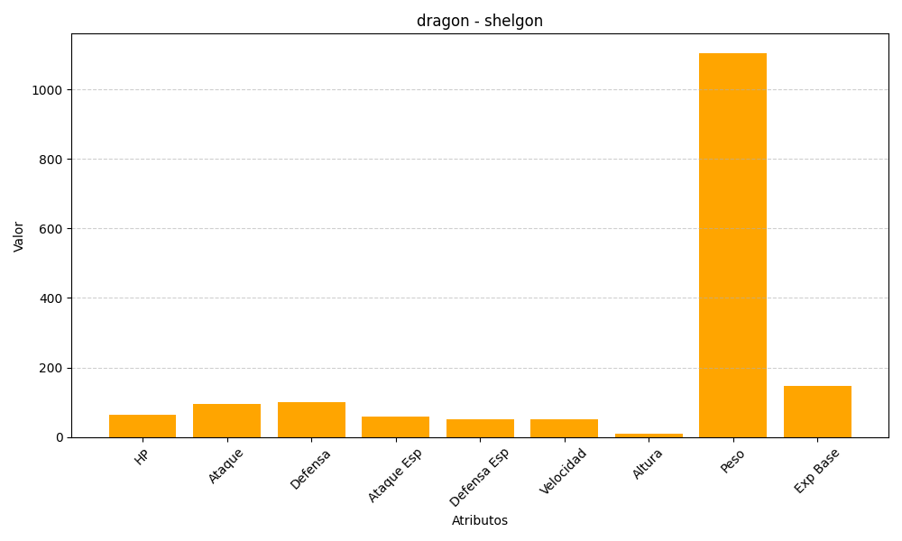
ID | Nombre | Tipo | HP | Ataque | Defensa | Ataque Especial | Defensa Especial | Velocidad | Altura | Peso | Experiencia Base
372 | shelgon | dragon | 65 | 95 | 100 | 60 | 50 | 50 | 11 | 1105 | 147

